Planilha1
U I R
Conversões | Medida no SI | Soma de resistores |  |  |  | Conversões |  | Converção de bases
Tensão (U) = Corrente (I) X Resistencia(R) | Volt (V) | Valor | Paralelo | Serie |  | Dados | Saidas | T - tera | 1000000000000 | 1.00E+12
Corrente (I) = Tensão (U) / Resistencia(R) | Ampere (A) | R1 |  |  | Tensão |  | 0.00E+00 | G - giga | 1000000000 | 1.00E+09
Resistencia(R) = Tensão (U) / Corrente (I) | Ohm (Ω) | R2 |  |  | Corrente |  | #DIV/0! | M - mega | 1000000 | 1.00E+06
Potencia (P) = Tensão (U) X Corrente (I) | Watt (W) | R3 |  |  | Resistencia |  | #DIV/0! | k - quilo | 1000 | 1.00E+03
 |  | Total | 0.00 | #DIV/0! | Potencia |  | 0.00E+00 | m - mili | 0.001 | 1.00E-03
Q C V
Conversões | Medida no SI | Soma de capacitores |  |  | Carga |  | 0.00E+00 | µ - micro | 0.000001 | 1.00E-06
Carga (Q) = Capacitancia (C) X Tensão (V) | Volt (V) | Valor | Paralelo | Serie | Tensão |  | #DIV/0! | n - nano | 0.000000001 | 1.00E-09
Tensão (V) = Carga (Q) / Capacitancia (C) | Coulumb (C) | C1 |  |  | Capacitancia |  | #DIV/0! | p - pico | 1E-12 | 1.00E-12
Capacitancia (C) = Carga (Q) / Tensão (V) | Farad (F) | C2 |  |  | Energia |  | 0.00E+00
Energia (P) = Carga (Q) X Tensão (V) / 0.5 | Joule (J) | C3
 |  | Total | #DIV/0! | 0.00 | Calculo da indutancia
e = -L Δi/Δt
Conversões | Medida no SI | Soma de Indutores |  |  |  | Dados | Saidas
Indutancia | Henry (H) | Valor | Paralelo | Serie | L |  | 7.54E-04
E = 0.5L*Iˆ2
Δi = Variação de corrente | Ampere (A) | L1 |  |  | N | 3.00E+01
Δt = Variação de tempo | segundo (s) | L2 |  |  | µ | 1.26E-06
e = Tensão nos terminais do indutor | Volt (V) | L3 |  |  | A | 1.00E-02
L = (Nˆ2µA)/l
E = energia armazenada no campo magnetico | Joule (J) | Total | 0.00 | #DIV/0! | l | 1.50E-02
µ = permealidade magnetica | Henry/metro (H/m)
N = Numero de espirras
A = area da espira | Cmˆ2
l = comprimento das espirras | Cmˆ2

RTC (DC)
REGIME TRANSITORIO CAPACITOR DC

 | Valores |  | τ | t | I(t) | Vr(t) | Vc(t) | Calcular Valores em função do tempo
 | Tensão | 1.00E+00 | 0 | 0.00E+00 | 4.55E-03 | 1.00E+00 | 0.00E+00 | t | I(t) | Vr(t) | Vc(t)
 | Corrente | 4.55E-03 | 1 | 2.20E-04 | 1.67E-03 | 3.68E-01 | 6.32E-01 | 2.00E-03 | 5.12E-07 | 1.13E-04 | 1.00E+00
 | Resistencia | 2.20E+02 | 2 | 4.40E-04 | 6.15E-04 | 1.35E-01 | 8.65E-01
 | Capacitancia | 1.00E-06 | 3 | 6.60E-04 | 2.26E-04 | 4.98E-02 | 9.50E-01
 | Tau τ | 2.20E-04 | 4 | 8.80E-04 | 8.33E-05 | 1.83E-02 | 9.82E-01
 |  |  | 5 | 1.10E-03 | 3.06E-05 | 6.74E-03 | 9.93E-01
I(t)

RTI (DC)
REGIME TRANSITORIO INDUTOR DC

 | Valores |  | τ | t | I(t) | Vr(t) & Vl(t) | Calcular Valores em função do tempo
 | Tensão | 1.00E+00 | 0 | 0.00E+00 | 4.55E-03 | 1.00E+00 | t | I(t) | Vr(t) & Vl(t)
 | Corrente | 4.55E-03 | 1 | 2.20E-04 | 1.67E-03 | 3.68E-01 | 0.00E+00 | 4.55E-03 | 1.00E+00
 | Resistencia | 2.20E+02 | 2 | 4.40E-04 | 6.15E-04 | 1.35E-01 | 1.00E-03 | 4.83E-05 | 1.06E-02
 | Induntancia | 1.00E-06 | 3 | 6.60E-04 | 2.26E-04 | 4.98E-02 | 3.00E-03 | 5.44E-09 | 1.20E-06
 | Tau τ | 2.20E-04 | 4 | 8.80E-04 | 8.33E-05 | 1.83E-02 | 4.00E-03 | 5.77E-11 | 1.27E-08
 |  |  | 5 | 1.10E-03 | 3.06E-05 | 6.74E-03 | 5.00E-03 | 6.13E-13 | 1.35E-10
I(t)
 |  |  |  |  |  |  | 6.00E-03 | 6.50E-15 | 1.43E-12

Lab 01
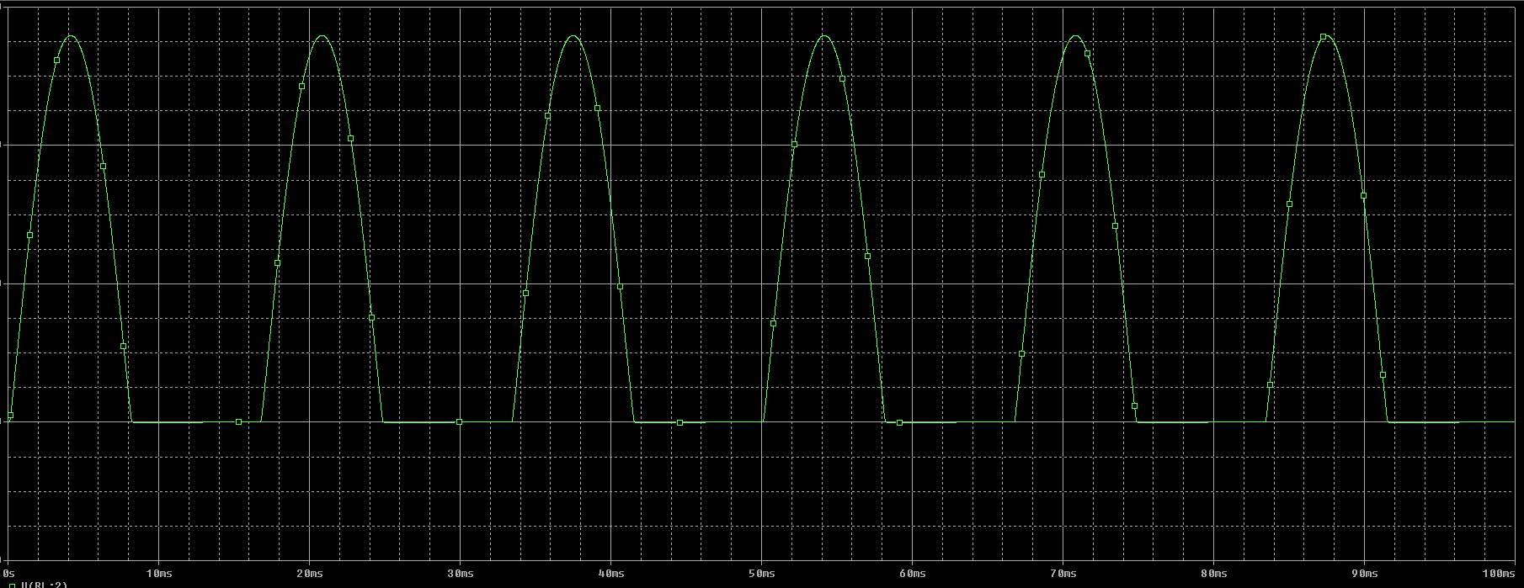
V | 12 | 11.3
R | 1000 | 1000
I | 0.012 | 0.0113
R1 | 11.3
D1 | 0.7

